Hoja1
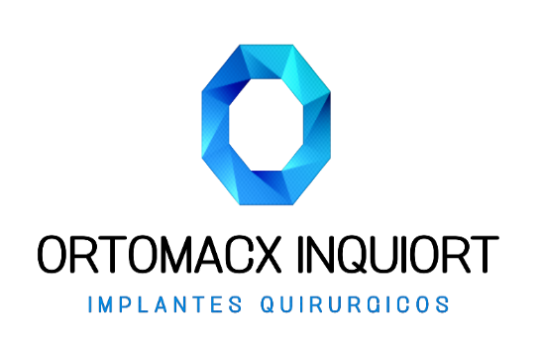

INQUIORT
INSUMOS QUIRURGICOS ORTOMACX INQUIORT S.A.
RUC: 0993007803001

 | Fecha de Emision: | 2021-12-16
 | Destinatario: | INTERHOSPITAL
 | RUC.: | 0992454407001
 | Punto de Llegada: | AV. EL BOMBERO
 | Telefono: | (04) 239-0556
 | Motivo de Traslado : | VENTA-CIRUGIA
 | Nombre del Medico: | DR. ZAPATA
 | Nombre del Paciente:
 | Tipo de Seguro:
 | Fecha de cirugía: | 2021-12-16
 | Hora de cirugía: | 21:00:00

BIENES TRANSPORTADOS
CANTIDAD | CODIGO | DESCRIPCION
5 | 185.766 | CLAVIJA KIRSCHNER 1.2*250 MM ACERO
5 | 185.769 | CLAVIJA KIRSCHNER 1.6*250 MM ACERO
5 | 185.770 | CLAVIJA KIRSCHNER 1.8*250 MM ACERO
5 | 185.771 | CLAVIJA KIRSCHNER 2.0*250 MM ACERO

INSTRUMENTAL
CANTIDAD | CODIGO | DESCRIPCIÓN
1 |  | CORTADOR
1 |  | DOBLADORES

 | 1.00 | MOTOR
 | 3.00 | ANCLAJES
 | 2.00 | BATERIAS

ENTREGADO POR:

RECIBIDO POR:

